Ａシート 原紙
Ａ シート
 | 外部開口部リスト２０２４年版 （兼 製品保証及び納入明細書） |  |  |  |  |  |  |  |  |  |  |  |  |  |  |  | VER1 |  |  |  |  |  |  |  |  |  |  |  | 〔NO． ／ 〕
 |  |  |  |  |  |  |  |  |  |  |  |  |  |  |  |  |  | 現場納入日 |  | 年 月 日 |  |  |  |  |  | 取付確認日 |  | 年 月 日
 | 物件の名称 |  |  |  |  |  |  | 地域区分 |  | 販売店名(代表者名） |  |  |  |  |  |  |  |  |  | 取扱い事業所 |  |  | 組立事業所登録NO. |  |  |  |  | 施工（管理）者 |  | 納入確認者

 |  |  |  |  |  |  |  |  |  | 取扱い事業所名 |  |  |  |  |  |  |  |  |  | 印 |  |  |  |  |  |  |  | 印 |  | 印
 | 物件の所在地 （又は地番）
 |  |  |  |  |  |  |  |  |  | 事業所住所
 |  |  |  |  |  |  |  |  |  | TEL

 |  |  |  |  |  |  |  |  |  |  | 記入区分 | 建具仕様 |  | ※１参照 | ガラス仕様 厚さ・種類 〔①～④各項目を全て記入〕 |  |  |  | ※2参照 | 付属部材 （日射熱取得率のみに適用） |  |  |  | 住宅性能表示制度の必須項目 |  |  |  |  |  | サッシメーカー | シリーズ名又は記号
 | 設置階 | 部位（部屋） | 建具番号（窓番） | 方位 | 窓・ドア区分 | 開閉形式 | サイズ呼称 | 開口面積 |  |  |  |  |  |  |  |  |  |  |  |  |  |  |  | 温熱環境・エネルギー消費量
 |  |  |  |  |  |  |  | ※外法寸法 （小数点第2位まで） |  |  |  | 種類 |  |  | ①ガラス種類 | ②Ｌｏｗ－Ｅの有無 | ③中空層種類 | ④中空層厚み |  | なし | あり |  |  | 熱貫流率 U値 ［W/㎡K］ |  | 日射熱取得率 η値
 |  |  |  |  |  |  |  |  |  |  | 仕様 又は 計算 （試験） |  |  |  |  |  |  |  |  |  | シャッター・雨戸 | 和障子 | 外付ブラインド
 |  |  |  |  |  |  |  | 外法 W （㎜） | 外法 H （㎜） | W×H （㎡） |  |  |  |  |  |  |  |  |  |  |  |  |  |  | 性能根拠 | 付属 部材 なし | 和障子 | 外付 ブラインド | 性能根拠

 | 選 択 |  | 直接記入 | 選 択 | 選 択 | 選 択 | 直接記入 |  |  | 自動表記 | 選 択 | 選 択 |  | 自動表記 | 選 択 |  |  |  | 自動表記 | 選 択 |  |  |  | 自動表記/直接入力 | 自動表記 | 自動表記/直接入力 |  |  | 自動表記 | 選 択 | 直接記入
1 |  |  |  |  |  |  |  |  |  | 0.00 |  |  |  | #N/A |  |  |  |  | #N/A |  |  |  |  |  | #N/A |  |  |  | #N/A
2 |  |  |  |  |  |  |  |  |  | 0.00 |  |  |  | #N/A |  |  |  |  | #N/A |  |  |  |  |  | #N/A |  |  |  | #N/A
3 |  |  |  |  |  |  |  |  |  | 0.00 |  |  |  | #N/A |  |  |  |  | #N/A |  |  |  |  |  | #N/A |  |  |  | #N/A
4 |  |  |  |  |  |  |  |  |  | 0.00 |  |  |  | #N/A |  |  |  |  | #N/A |  |  |  |  |  | #N/A |  |  |  | #N/A
5 |  |  |  |  |  |  |  |  |  | 0.00 |  |  |  | #N/A |  |  |  |  | #N/A |  |  |  |  |  | #N/A |  |  |  | #N/A
6 |  |  |  |  |  |  |  |  |  | 0.00 |  |  |  | #N/A |  |  |  |  | #N/A |  |  |  |  |  | #N/A |  |  |  | #N/A
7 |  |  |  |  |  |  |  |  |  | 0.00 |  |  |  | #N/A |  |  |  |  | #N/A |  |  |  |  |  | #N/A |  |  |  | #N/A
8 |  |  |  |  |  |  |  |  |  | 0.00 |  |  |  | #N/A |  |  |  |  | #N/A |  |  |  |  |  | #N/A |  |  |  | #N/A
9 |  |  |  |  |  |  |  |  |  | 0.00 |  |  |  | #N/A |  |  |  |  | #N/A |  |  |  |  |  | #N/A |  |  |  | #N/A
10 |  |  |  |  |  |  |  |  |  | 0.00 |  |  |  | #N/A |  |  |  |  | #N/A |  |  |  |  |  | #N/A |  |  |  | #N/A
11 |  |  |  |  |  |  |  |  |  | 0.00 |  |  |  | #N/A |  |  |  |  | #N/A |  |  |  |  |  | #N/A |  |  |  | #N/A
12 |  |  |  |  |  |  |  |  |  | 0.00 |  |  |  | #N/A |  |  |  |  | #N/A |  |  |  |  |  | #N/A |  |  |  | #N/A
13 |  |  |  |  |  |  |  |  |  | 0.00 |  |  |  | #N/A |  |  |  |  | #N/A |  |  |  |  |  | #N/A |  |  |  | #N/A
14 |  |  |  |  |  |  |  |  |  | 0.00 |  |  |  | #N/A |  |  |  |  | #N/A |  |  |  |  |  | #N/A |  |  |  | #N/A
15 |  |  |  |  |  |  |  |  |  | 0.00 |  |  |  | #N/A |  |  |  |  | #N/A |  |  |  |  |  | #N/A |  |  |  | #N/A
16 |  |  |  |  |  |  |  |  |  | 0.00 |  |  |  | #N/A |  |  |  |  | #N/A |  |  |  |  |  | #N/A |  |  |  | #N/A
17 |  |  |  |  |  |  |  |  |  | 0.00 |  |  |  | #N/A |  |  |  |  | #N/A |  |  |  |  |  | #N/A |  |  |  | #N/A
18 |  |  |  |  |  |  |  |  |  | 0.00 |  |  |  | #N/A |  |  |  |  | #N/A |  |  |  |  |  | #N/A |  |  |  | #N/A
19 |  |  |  |  |  |  |  |  |  | 0.00 |  |  |  | #N/A |  |  |  |  | #N/A |  |  |  |  |  | #N/A |  |  |  | #N/A
20 |  |  |  |  |  |  |  |  |  | 0.00 |  |  |  | #N/A |  |  |  |  | #N/A |  |  |  |  |  | #N/A |  |  |  | #N/A
21 |  |  |  |  |  |  |  |  |  | 0.00 |  |  |  | #N/A |  |  |  |  | #N/A |  |  |  |  |  | #N/A |  |  |  | #N/A
 | ◎以下の行は大部分がガラスで構成されていないドア等の開口部（フラッシュドア・引戸）の入力行です。＊仕様を選択した場合の自動表記は2 ロック、掘込み錠、ポストなし、付属部材なしの場合です。
 | 階 | 部位（部屋） | 番号 | 方位 | 区分 | 開閉形式 | 呼称 | W | H | 開口面積 | 記入区分 | 建具仕様（枠） | 建具仕様（戸） | ＊１参照 | ①種類 | ②Ｌｏｗ－Ｅの有無 | ③中空層種類 | ④中空層厚み | ＊２参照 | 付属部材 |  |  |  | 熱還流率 U値 | 性能根拠 | 日射熱取得率 η値 |  |  | 性能根拠 | サッシ メーカー | シリーズ名 又は記号
 | 選 択 |  | 直接記入 | 選 択 | 選 択 | 選 択 | 直接記入 |  |  | 自動表記 | 選 択 | 選択 | 選択 | 自動 表記 | 選択 |  |  |  | 自動表記 | 直接記入 |  |  |  | 自動表記/直接入力 | 自動表記 | 直接記入 |  |  | 直接記入 | 選 択 | 直接記入
22 |  |  |  |  |  |  |  |  |  | 0.00 |  |  |  | #N/A |  |  |  |  | #N/A |  |  |  |  |  | #N/A
23 |  |  |  |  |  |  |  |  |  | 0.00 |  |  |  | #N/A |  |  |  |  | #N/A |  |  |  |  |  | #N/A
24 |  |  |  |  |  |  |  |  |  | 0.00 |  |  |  | #N/A |  |  |  |  | #N/A |  |  |  |  |  | #N/A
25 |  |  |  |  |  |  |  |  |  | 0.00 |  |  |  | #N/A |  |  |  |  | #N/A |  |  |  |  |  | #N/A
26 |  |  |  |  |  |  |  |  |  | 0.00 |  |  |  | #N/A |  |  |  |  | #N/A |  |  |  |  |  | #N/A
 |  |  |  |  |  |  | 合計開口面積 |  |  | 0.00 |  |  |  |  |  |  |  |  |  |  |  |  |  |  |  | 一般社団法人 日本サッシ協会 標準書式 2024.10.16

 | ≪注記≫ベージュ色のセル部分は、国立研究開発法人 建築研究所のホームページに掲載されている「住宅・住戸の外皮性能計算条件入力シート」へ、外皮性能を入力する際の必要項目を示す。
 | ※１≪建具の仕様≫ |  |  |  | １：（一重）木製または樹脂製 |  |  |  |  | ２：（一重）アルミ樹脂複合製 |  |  |  | ３：（一重）金属製熱遮断構造 |  |  | ３：（一重）金属製【アルミＰＧ・ＳＧ】 |  |  |  |  |  |  |  | ５：（二重）金属製＋樹脂内窓
 |  |  |  |  | ７：フラッシュドア・引戸（框ドア・引戸を除く大部分がガラスで構成されない開口部）ドア１～ドア１１
 | ※２≪ガラスの仕様≫ |  |  |  | １：ダブルＬｏｗ-Ｅ 三層複層（Ｇ１３以上×２）日射取得型 ～ １５５：単板・・・・・詳細は記入要領「書式のプルダウン項目」のシート８８行～２４５行を参照

二重窓
二重窓の熱貫流率について
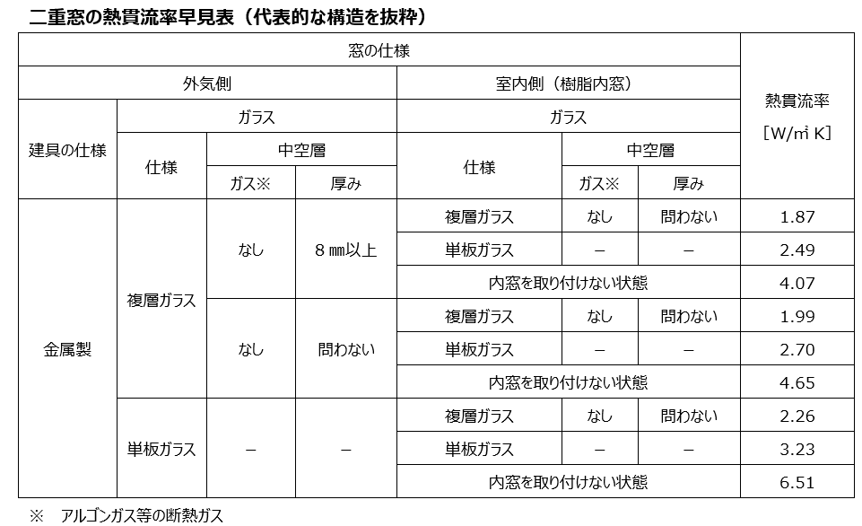

住宅仕様基準判断における二重窓の日射熱取得率について
